상품제안서
쌤소나이트 PASCO 서류가방 블랙 | 상품코드: F29525

 |  |  |  |  |  |  | 02-412-0044 | www.easy1.co.kr
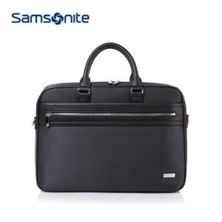

【상세/제작정보】 | 케이스 별도 문의.

【인쇄/포장옵션】 | / 포장불가능

【공급단가】 | 수량 | 2~ | 10~ | 30~ | 50~ | 100~
*VAT별도 | 단가 | 127,270원 | 125,310원 | 122,370원 | 117,480원 | 112,580원

【상품 URL】 | https://dev.easy1.co.kr:443/src/goods_detail.php?gdno=29525

